Hoja2 (2)
LF MUNAY PERÚ
RUC: 20605791124 / Calle: Los Álamos Mz L Lt 5 - Pachacamac.
CEL: 946 763 582 / Email: lfmunayperu@gmail.com
COTIZACIÓN DE SERVICIOS
MANTENIMIENTO DE CARRETILLAS HIDRAÚLICAS
N° 4213-2025
SEÑORES HOMECENTERS PERUANOS ORIENTE SAC
Local: PUCALLPA
Atención: HECTOR RAMIREZ
Nos es grato saludarlo y a la vez presentarle nuestra propuesta la cual se detalla a continuación:
 |  | 
 |  |  |  | 2026-09-13

N° | CNT. | SUSTENTO TÉCNICO | PRECIO UNITARIO | IMPORTE TOTAL
1 | 2 | Juego de Retenes de Toyota | S/ 23.00 | S/ 46.00
2 | 3 | Juego de Retenes de Toyota | S/ 50.00 | S/ 150.00
3 | 1 | Muelle Retorno | S/ 24.00 | S/ 24.00
4 | 8 | Ruedas de Horquilla 80x70 | S/ 55.00 | S/ 440.00
5 | 4 | Juego de Retenes de Rexon | S/ 38.00 | S/ 152.00
6 | 6 | Muelle Retorno | S/ 24.00 | S/ 144.00
7 | 2 | Ruedas de Direccionales | S/ 70.00 | S/ 140.00
8 | 2 | Ruedas Trepadoras | S/ 35.00 | S/ 70.00
 | 1 | Aceite | S/ 139.40 | S/ 139.40
 |  |  | Sub Total | S/ 1,305.40
 |  |  | IGV 18 % | S/ 234.97
 |  |  | Total | S/ 1,540.37

Hoja2 (19)
LF MUNAY PERÚ
RUC: 20605791124 / Calle: Los Álamos Mz L Lt 5 - Pachacamac.
CEL: 946 763 582 / Email: lfmunayperu@gmail.com
COTIZACIÓN DE SERVICIOS
MANTENIMIENTO DE CARRETILLAS HIDRAÚLICAS
N° 10242-2025
SEÑORES TOTTUS
Local: Campoy SJL
Atención: Jose Vega
Nos es grato saludarlo y a la vez presentarle nuestra propuesta la cual se detalla a continuación:
 |  |  | 2026-09-13

N° | CNT. | SUSTENTO TÉCNICO | PRECIO UNITARIO | IMPORTE TOTAL
1 | 1 | 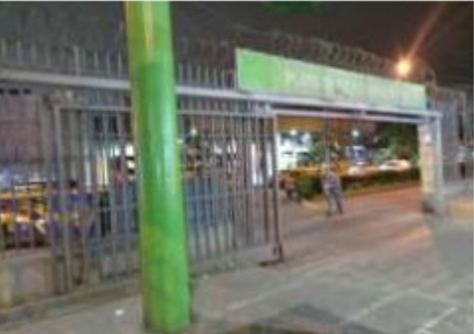 Desmontaje y montaje de estructura metálica de puerta corrediza, Prevencionista de riesgos y Uso de andamios certificados | S/ 3,990.00 | S/ 3,990.00
 |  |  | Sub Total | S/ 3,990.00
 |  |  | IGV 18 % | S/ 718.20
 |  |  | Total | S/ 4,708.20

COTIZACION MOTOR
LF MUNAY PERÚ
RUC: 20605791124 / Calle: Los Álamos Mz L Lt 5 - Pachacamac.
CEL: 946 763 582 / Email: lfmunayperu@gmail.com
COTIZACIÓN DE SERVICIOS
MANTENIMIENTO DE CARRETILLAS HIDRAÚLICAS
N° 10173-2025
SEÑORES HB PRECIO
Local: MOYOBAMBA
Atención: Jonathan Astete
Nos es grato saludarlo y a la vez presentarle nuestra propuesta la cual se detalla a continuación:
 |  |  | 2026-09-13

N° | CNT. | SUSTENTO TÉCNICO | PRECIO UNITARIO | IMPORTE TOTAL
1 | 4 | Reparación y mantenimiento de 04 carretillas hidráulicas (se cambio pasadores, orings, retenes de elevación, pines de expansion, retenes de bomba, anillos de jebe, aceite hidráulico y pintado). | S/ 650.00 | S/ 2,600.00
2 | 4 | Enderezado del chasis y reforzamiento con soldadura | S/ 100.00 | S/ 400.00
3 | 4 | Desarmado y engrase total de chasis | S/ 20.00 | S/ 80.00
4 | 1 | Alineamiento de la barra de tiro | S/ 20.00 | S/ 20.00
5 | 1 | Suministro y regulacion de cadena y varilla de retorno | S/ 190.00 | S/ 190.00
6 | 1 | Suministro de eje de brazo | S/ 55.00 | S/ 55.00
7 | 2 | Suministro de resorte de retorno de brazo | S/ 55.00 | S/ 110.00
8 | 2 | Suministro de protector soporte de pistón | S/ 29.00 | S/ 58.00
9 | 2 | Suministro trapecio y ejes de rueda de carga | S/ 250.00 | S/ 500.00
10 | 4 | Suministro de 4 ruedas de carga | S/ 40.00 | S/ 160.00
11 | 2 | Suministro de 2 ruedas direccionales | S/ 80.00 | S/ 160.00
12 | 1 | Suministro de brazo | S/ 320.00 | S/ 320.00
13 | 4 | Pintado y colocación de placa y peso | S/ 1.00 | S/ 4.00
 |  |  | Sub Total | S/ 4,653.00
 |  |  | IGV 18 % | S/ 837.54
 |  |  | Total | S/ 5,490.54

 |  | INVERSION | CANTIDAD | COSTO UNITARIO | COSTO PARCIAL
 |  | pasaje ida y vuelta | 4 | 200 | 800
 |  | comida | 2 | 40 | 80
 |  | kit mantenimiento | 4 | 120 | 480
 |  | encomienda ida y vuelta | 2 | 80 | 160
 |  | grasa | 1 | 60 | 60
 |  | mano de obra | 4 | 200 | 800
 |  | cadena | 1 | 120 | 120
 |  | eje | 1 | 30 | 30
 |  | resorte | 2 | 20 | 40
 |  | tapa | 2 | 16 | 32
 |  | trapecio y ejes rueda de carga | 2 | 100 | 200
 |  | ruedas carga | 4 | 23 | 92
 |  | direccional | 2 | 45 | 90
 |  | Brazo | 1 | 210 | 210
 |  |  | COSTO TOTAL |  | 3194
 |  |  | GANANCIA | 70% | 2235.8
 |  |  | PRECIO FINAL |  | 5429.8

 |  |  | cantidad | precio unitario
 |  | Juego de retenes BT | 1 | 45 | 45
 |  | Juego de retenes crown | 1 | 40 | 40
 |  | Rueda direccional | 1 | 45 | 45
 |  | Rueda horquilla | 1 | 23 | 23
 |  | resorte de retorno | 1 | 20 | 20
 |  | tapa de resorte | 1 | 16 | 16
 |  | anillo seeger | 1 | 6 | 6
 |  | balancines | 1 | 18 | 18
 |  | eje de balancin | 1 | 10 | 10
 |  | anillo de jebe | 1 | 1 | 1
 |  | barra de sop-chas | 1 | 65 | 65
 |  | brazo completo | 1 | 210 | 210
 |  | Manija | 1 | 15 | 15
 |  | bocinas de brazo | 1 | 3 | 3

